Bijlage B tabbald 1
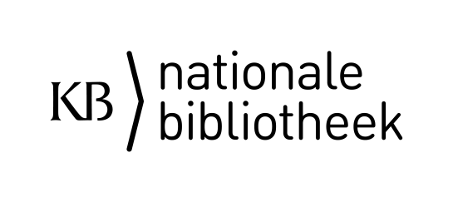

Inschrijver:

datum:

referentie : | EA Kantoorautomatisering KB 2019 TenderNed-kenmerk 225395

Dit tabblad dient ingevuld te worden conform paragraaf 4.4.1 van de Aanbestedingsleidraad.

Uurtarief 1). |  |  |  | Maximaal te behalen punten
voor de uren tijdens (reguliere) werkdagen |  |  |  | 60
 |  |  | Plafond tarief

exclusief BTW en inclusief alle overige kosten |  | € 0.00 | € 75.00

Geldend BTW percentage |  | 0%

inclusief BTW en inclusief alle overige kosten |  | € 0.00

Uurtarief 2). |  |  |  | Maximaal te behalen punten
het (optionele) (uur)tarief voor de uren buiten de (reguliere) werkdagen |  |  |  | 7
 |  |  | Plafond tarief

exclusief BTW en inclusief alle overige kosten |  | € 0.00 | € 90.00

Geldend BTW percentage |  | 0%

inclusief BTW en inclusief alle overige kosten |  | € 0.00

Instructie Inschrijver vult de geel gekleurde velden in.

 |  | Rechtsgeldige vertegenwoordiger
 |  | Inschrijver:

